Лист1
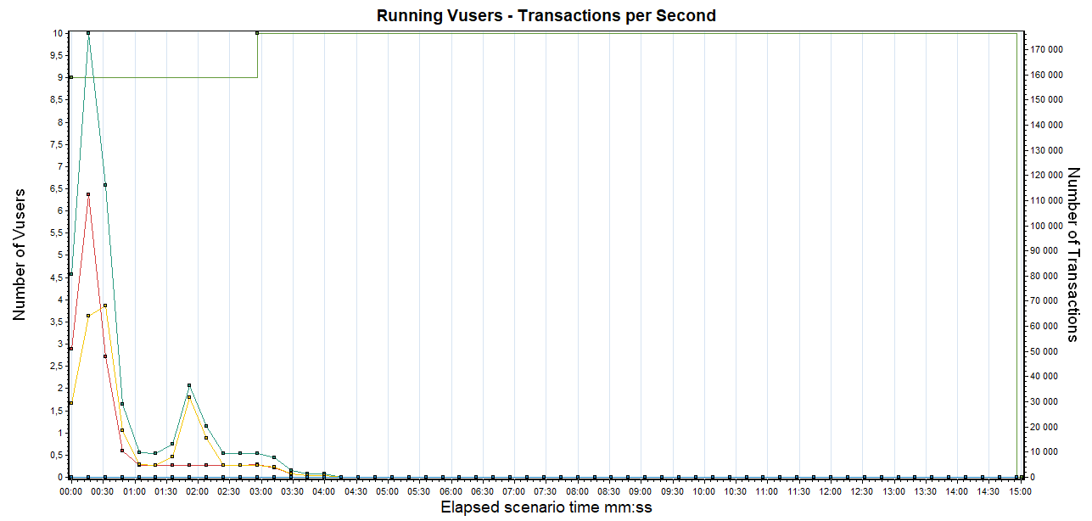
Название UC | Интенсивность оп/ч - 100% прода | Время выполнение скрипта | Ступень | Max 1VU/час | VU на 1 ступень | Операций 1VU/час | Pacing | VU для 100%
Быстрая | 10101 | 5 | 20% | 720 | 3 | 674 | 6 | 15
Медленная | 503 | 47 | 20% | 76.59574468 | 2 | 51 | 71 | 10

